OFFER
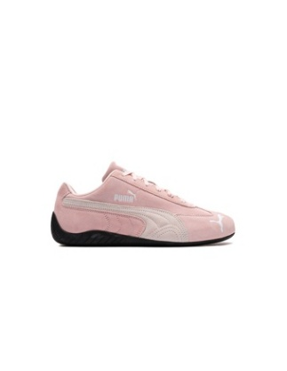 | REF. | Article description | EAN | HS CODE | Size | Quantity
 | 398846-04 | PUMA Speedcat OG | 4067982462918 | 6403999190 | 3.5 | 640
 | 398846-04 | PUMA Speedcat OG | 4067982462857 | 6403999190 | 4 | 950
 | 398846-04 | PUMA Speedcat OG | 4067982462925 | 6403999190 | 4.5 | 207
 | 398846-04 | PUMA Speedcat OG | 4067982462864 | 6403999190 | 5 | 1814
 | 398846-04 | PUMA Speedcat OG | 4067982462932 | 6403999190 | 5.5 | 303
 | 398846-04 | PUMA Speedcat OG | 4067982462871 | 6403999190 | 6 | 1370
 | 398846-04 | PUMA Speedcat OG | 4067982462949 | 6403999190 | 6.5 | 650
 | 398846-04 | PUMA Speedcat OG | 4067982462956 | 6403999190 | 7.5 | 660
 | 398846-04 | PUMA Speedcat OG | 4067982462895 | 6403999190 | 8 | 262
 | 398846-04 | PUMA Speedcat OG | 4067982462901 | 6403999190 | 9 | 167
 | 398846-04 | PUMA Speedcat OG | 4067982462796 | 6403999190 | 9.5 | 10

 |  |  |  |  |  | 7033

